【見本】パンフレット
12 |  | 広 島 文 化 学 園 大 学 |  |  |  |  |  |  |  |  |  | 12 |  | 広 島 文 化 学 園 大 学

前年度 第3位 |  | すべての試合にベストを尽くして、応援してくださる方々に勝利の喜びと感謝を届けます。 |  |  |  |  |  |  |  |  |  | 役職名 |  | スタッフ名 |  |  | 出身校 | MG | 佐々木 涼歩 | 広島文教大学附高
 |  |  |  |  |  |  |  |  |  |  |  | A・コーチ |  | 近藤 政宏 |  |  | 呉大
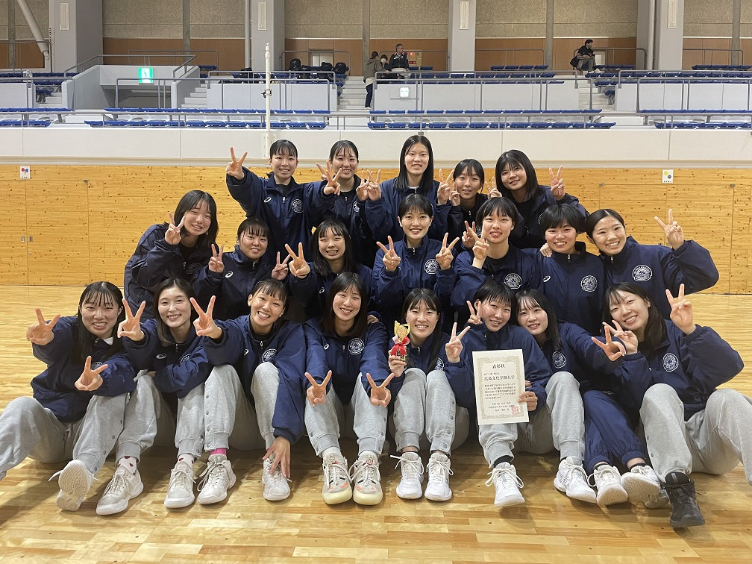
 |  |  |  |  |  |  |  |  |  |  |  | No | 選手名 |  | 学年 | 身長 | 出身高校
 |  |  |  |  |  |  |  |  |  |  |  | 3 | 宮脇 愛奈 |  | 1 | 164 | 広島文教大学附高
 |  |  |  |  |  |  |  |  |  |  |  | 6 | 青木 七海 |  | 1 | 177 | 誠英高
 |  |  |  |  |  |  |  |  |  |  |  | 18 | 石飛 志帆 |  | 1 | 161 | 呉高
 |  |  |  |  |  |  |  |  |  |  |  | 19 | 杉原 杏実 |  | 1 | 160 | 英数学館高
 |  |  |  |  |  |  |  |  |  |  |  | 21 | 渡邊 かのん |  | 1 | 162 | 松江商業高
 |  |  |  |  |  |  |  |  |  |  |  | 27 | 樹 咲花 |  | 1 | 164 | 香川高
 |  |  |  |  |  |  |  |  |  |  |  | 31 | 吉村 友稀 |  | 1 | 173 | 誠英高

役職名 |  | スタッフ名 |  |  | 出身校 | コーチ |  | 松尾 俊之 |  |  | 広島大
部長 |  | 加地 信幸 |  |  | 日本福祉大 | A・コーチ |  | 西尾 明 |  |  | 広島大
監督 |  | 松尾 晋典 |  |  | 日本体育大 | A・コーチ |  | 八城 実莉 |  |  | 広島文化学園大
主務 |  | 清水 美礼 |  |  | 広島文教大学附高 | トレーナー |  | 古川 卓央 |  |  | 日本柔整専門学校

No | 選手名 |  | 学年 | 身長 | 出身高校 | 15 | 山本 莉香 |  | 3 | 167 | 広島観音高
12 | 縄重 楓 |  | 4 | 170 | 香川高 | 16 | 中島 こころ |  | 3 | 160 | 清水ヶ丘高
5 | 荒地 葵 |  | 3 | 175 | 広島皆実高 | 17 | 住吉 舞花 |  | 2 | 157 | 清水ヶ丘高
7 | 伏見 朋香 |  | 2 | 157 | 倉敷翠松高 | 23 | 岩﨑 茉美 |  | 3 | 170 | 広島皆実高
8 | 中川 乃愛 |  | 2 | 160 | 高陽東高 | 32 | 小島 萌 |  | 2 | 160 | 作陽高
9 | 清田 裕香 |  | 2 | 165 | 福岡海星女子高 | 33 | 岡﨑 千華 |  | 2 | 167 | 明誠高
11 | 益川 歩叶 |  | 3 | 160 | 広島商業高 | 36 | 沖谷 祐希奈 |  | 1 | 158 | 徳山商工高
13 | 宮崎 心瞳 |  | 2 | 155 | 福岡海星女子高 | 99 | 溝部 更紗 |  | 1 | 160 | 高川学園高

